Car 1 HPM
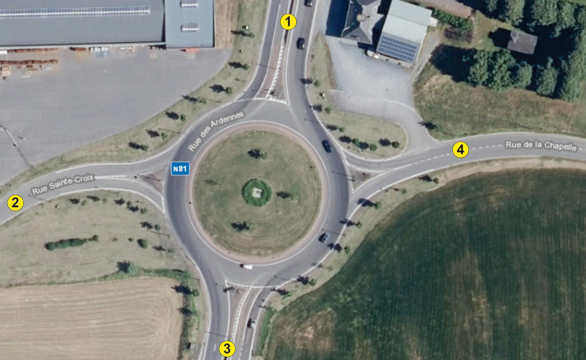
Jeudi 14/11 | Véhicules | 1→2 | 1→3 | 1→4 | 2→1 | 2→3 | 2→4 | 3→1 | 3→2 | 3→4 | 4→1 | 4→2 | 4→3
7h00 à 7h15 | Voitures | 4 | 123 | 26 | 19 | 2 | 11 | 276 | 0 | 20 | 4 | 1 | 1
 | Camions | 0 | 51 | 1 | 0 | 0 | 0 | 56 | 0 | 2 | 0 | 0 | 0
 | Bus | 0 | 1 | 0 | 0 | 0 | 0 | 2 | 0 | 0 | 1 | 0 | 0
 | Motos | 0 | 0 | 0 | 0 | 0 | 0 | 0 | 0 | 0 | 0 | 0 | 0
 | Vélos | 0 | 0 | 0 | 0 | 0 | 0 | 0 | 0 | 0 | 0 | 0 | 0
 | Total | 4 | 175 | 27 | 19 | 2 | 11 | 334 | 0 | 22 | 5 | 1 | 1
7h15 à 7h30 | Voitures | 5 | 139 | 38 | 21 | 0 | 17 | 282 | 0 | 6 | 8 | 1 | 2
 | Camions | 1 | 52 | 1 | 0 | 0 | 0 | 53 | 0 | 0 | 0 | 0 | 0
 | Bus | 0 | 0 | 0 | 1 | 0 | 0 | 2 | 0 | 0 | 1 | 0 | 0
 | Motos | 0 | 0 | 0 | 0 | 0 | 0 | 0 | 0 | 0 | 0 | 0 | 0
 | Vélos | 0 | 0 | 0 | 0 | 0 | 0 | 0 | 0 | 0 | 0 | 0 | 0
 | Total | 6 | 191 | 39 | 22 | 0 | 17 | 337 | 0 | 6 | 9 | 1 | 2
7h30 à 7h45 | Voitures | 10 | 170 | 41 | 32 | 5 | 14 | 406 | 0 | 0 | 11 | 0 | 5
 | Camions | 1 | 60 | 1 | 0 | 0 | 0 | 48 | 0 | 0 | 0 | 0 | 0
 | Bus | 0 | 1 | 0 | 0 | 0 | 0 | 1 | 0 | 0 | 0 | 0 | 0
 | Motos | 0 | 0 | 0 | 1 | 0 | 0 | 0 | 0 | 0 | 0 | 0 | 0
 | Vélos | 0 | 0 | 0 | 0 | 0 | 0 | 0 | 0 | 0 | 0 | 0 | 0
 | Total | 11 | 231 | 42 | 33 | 5 | 14 | 455 | 0 | 0 | 11 | 0 | 5
7h45 à 8h00 | Voitures | 14 | 184 | 62 | 42 | 5 | 8 | 371 | 0 | 6 | 18 | 4 | 9
 | Camions | 1 | 46 | 0 | 0 | 0 | 0 | 44 | 0 | 0 | 0 | 0 | 0
 | Bus | 0 | 1 | 0 | 0 | 0 | 0 | 0 | 0 | 0 | 0 | 0 | 0
 | Motos | 0 | 0 | 0 | 0 | 0 | 0 | 0 | 0 | 0 | 0 | 0 | 0
 | Vélos | 0 | 0 | 0 | 0 | 0 | 1 | 0 | 0 | 0 | 0 | 0 | 0
 | Total | 15 | 231 | 62 | 42 | 5 | 9 | 415 | 0 | 6 | 18 | 4 | 9

Synthèse | EVP | 1→2 | 1→3 | 1→4 | 2→1 | 2→3 | 2→4 | 3→1 | 3→2 | 3→4 | 4→1 | 4→2 | 4→3
7h00-7h15 |  | 4 | 227 | 28 | 19 | 2 | 11 | 392 | 0 | 24 | 6 | 1 | 1
7h15-7h30 |  | 7 | 243 | 40 | 23 | 0 | 17 | 392 | 0 | 6 | 10 | 1 | 2
7h30-7h45 |  | 12 | 292 | 43 | 32.5 | 5 | 14 | 504 | 0 | 0 | 11 | 0 | 5
7h45-8h00 |  | 16 | 278 | 62 | 42 | 5 | 8.5 | 459 | 0 | 6 | 18 | 4 | 9
HPM |  | 39 | 1040 | 173 | 116.5 | 12 | 50.5 | 1747 | 0 | 36 | 45 | 6 | 17

